2023_11_data
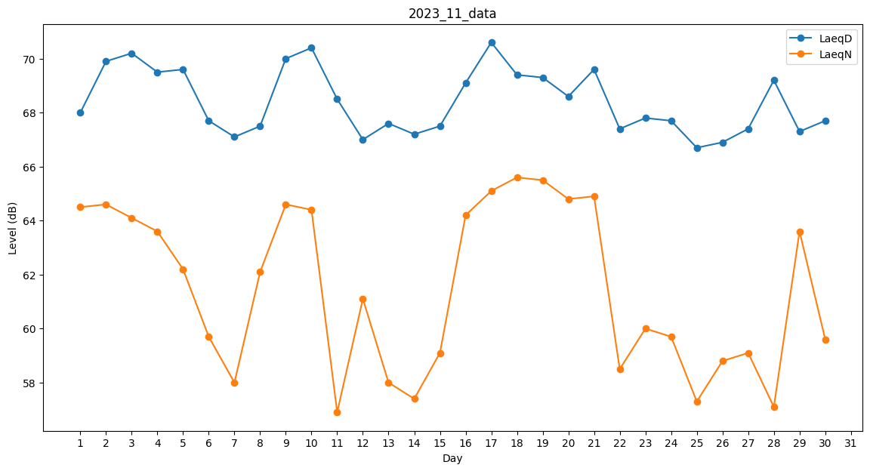
Day | LaeqD | LaeqN
1 | 68 | 64.5
2 | 69.9 | 64.6
3 | 70.2 | 64.1
4 | 69.5 | 63.6
5 | 69.6 | 62.2
6 | 67.7 | 59.7
7 | 67.1 | 58
8 | 67.5 | 62.1
9 | 70 | 64.6
10 | 70.4 | 64.4
11 | 68.5 | 56.9
12 | 67 | 61.1
13 | 67.6 | 58
14 | 67.2 | 57.4
15 | 67.5 | 59.1
16 | 69.1 | 64.2
17 | 70.6 | 65.1
18 | 69.4 | 65.6
19 | 69.3 | 65.5
20 | 68.6 | 64.8
21 | 69.6 | 64.9
22 | 67.4 | 58.5
23 | 67.8 | 60
24 | 67.7 | 59.7
25 | 66.7 | 57.3
26 | 66.9 | 58.8
27 | 67.4 | 59.1
28 | 69.2 | 57.1
29 | 67.3 | 63.6
30 | 67.7 | 59.6

